TEMPLATE
NOM DE LA RECETTE : Pickels d'oignons rouges
 |  |  |  | 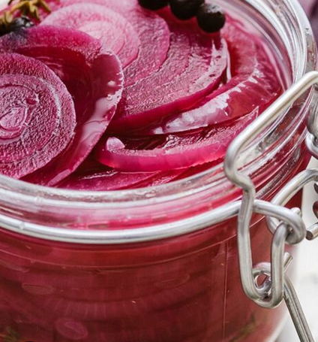
NOMBRE DE COUVERTS : |  | CVTS

POIDS DE LA PORTION : |  | GRAMMES

PRIX PAR PORTION : |  | EUROS

TEMPS DE PREPARATION : |  | MINUTES

INGRÉDIENTS | QUANTITÉ | UNITÉ | PRIX [€/kg] | COÛT | FOURNISSEUR
Oignons rouges | 2 | Pce
Vinaigre de cidre | 250 | ML
Vinaigre de vin rouge | 125 | ML
Sucre roux | 50 | Gr
Sel | 1 | Pincée
Poivre | 1 | Pincée

TOTAL |  |  | 0.00 | 0.00
ALLERGÈNES :

MODE DE PRÉPARATION :
Épluchez les oignons, coupez-les en deux et tranchez-les en lamelles très fines à l’aide d’une mandoline Versez dans une casserole les 2 vinaigres, le sucre et le sel et portez à ébullition Une fois celle-ci atteinte, mélangez bien pour vous assurer que le sucre soit bien dissous et éteignez le feu Ajoutez le poivre et les lamelles d’oignon précédemment découpées Laissez refroidir dans le vinaigre avant de versez le tout dans un pot bien propre (type pot à confiture) Couvrez et réservez au réfrigérateur Remarque : Plus le temps passe et plus la saveur des pickles est forte

